стандарт
 | 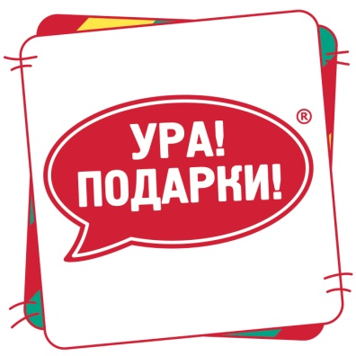 |  | Ура!Подарки! 141407 г. Химки, ул. Бабакина, д.5А телефон в Москве: +7 (495) 913-30-06 в Санкт-Петербурге: +7 (812) 985-75-00 e-mail: info@ura-podarki.ru www.ura-podarki.ru
СТАНДАРТ |  |  |  | 300 | 600 | 800 | 1000
 | Фото | Наименование изделия | Производитель | Количество изделий, шт. | Количество изделий, шт. | Количество изделий, шт. | Количество изделий, шт.
1 |  | Картошка | Рот Фронт |  | 1 | 1 | 1
2 |  | Желейные (барбарис) | Красный Октябрь |  | 1 | 1 | 1
3 |  | Ешкина коровка супер сгущ | Рот Фронт |  | 1 | 1 | 1
4 |  | Степ | Славянка |  |  | 2 | 2
5 |  | Томилка | Акконд |  | 1 | 1 | 1
6 |  | Конфета ТРИО | Акконд |  | 1 | 1 | 2
7 |  | Трамвайчик | Акконд |  | 1 | 1 | 2
8 |  | Амбрель | Акконд |  | 1 | 1 | 2
9 |  | Прохлада | Акконд | 1 | 1 | 1 | 2
10 |  | Муррлинка со вкусом Дыни и Клубники | Акконд | 1 | 1 | 2 | 2
11 |  | Ореховые | Славянка |  | 1 | 2 | 1
12 |  | Toffee Premio | Красный Октябрь | 1 | 2 | 1 | 2
13 |  | Ярмила | Акконд | 1 | 1 | 1 | 2
14 |  | Степ десерт с печеньем | Славянка | 1 | 2 | 2 | 2
15 |  | Батончики Рот-Фронт | Рот Фронт | 1 | 1 | 1 | 1
16 |  | Лёвушка | Славянка | 1 | 1 | 2 | 2
17 |  | Уми (в ассортименте) | Акконд |  | 1 | 1 | 2
18 |  | Медунок карамель, арахис и печенье | Славянка | 1 | 1 | 2 | 2
19 |  | SPLASH жаренный арахис, карамель и нуга | Акконд |  | 1 | 2 | 2
20 |  | Халветта | Акконд | 1 | 1 | 2 | 2
21 |  | Отважный комарик (в ассортименте) | Акконд | 1 | 1 | 2 | 2
22 |  | Зачарованные | Акконд | 1 | 1 | 2 | 2
23 |  | Нямик (молочные) | Акконд | 1 | 1 | 2 | 2
24 |  | Голубкина весточка | Акконд | 1 | 2 | 2 | 2
25 |  | Золотая пора | Акконд | 1 | 2 | 1 | 2
26 |  | Капелька (в ассортименте) | Акконд | 1 | 1 | 2 | 2
27 |  | Зернушка | Акконд | 1 | 1 | 2 | 1
28 |  | Молочная речка (в ассортименте) | Акконд | 1 | 1 | 1 | 1
29 |  | Золотая пора (COFFEE) | Акконд | 1 | 1 | 1 | 2
30 |  | Марс минис | Марс | 1 | 1 | 1 | 1
31 |  | Твикс минис | Марс |  | 1 | 1 | 1
32 |  | Птица Зимолюбка | Акконд |  | 1 | 1 | 1
33 |  | Зефир "Обожайка" | Пензенская КФ |  |  |  | 1
34 |  | Ломтишка глазированный | Акконд |  |  | 1 | 1
35 |  | Фараделла | Акконд |  | 1 | 1 | 1
37 |  | Шоколадница в асс (кокос, арахис) | Коломенский | 1 | 1 | 1 | 1
38 |  | Мармелад 70гр. (в ассортименте) | Славянка/Азовская кондитерская фабрика |  |  |  | 1
39 |  | ЧУВИКИ Жевательная конфета 10г (в ассортименте) | Конфитрейд | 1 | 1 | 1 | 1
40 |  | Карамель на палочке | Конфитрейд | 1 | 1 | 1 | 1
 |  |  |  | 22.00 | 39.00 | 51.00 | 60.00
*Возможна замена кондитерских изделий с сохранением категорий и количества

